Tabelle1
 |  | Kontaktdaten |  |  | Verein:

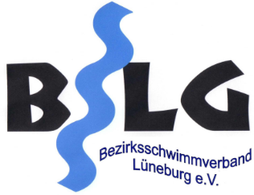 |  | Bezirksmeisterschaften 2021
Mit der Unterschrift bestätigen die Teilnehmer, dass sie beim Betreten der Sportstätte die folgenden Bedingungen erfüllen:
- Aktuell und in den letzten 14 Tagen keine Symptome einer SARS-CoV-2-Infektion. - Kein Nachweis einer SARS-CoV-2-Infektion in den letzten 14 Tagen. - In den letzten 14 Tagen keinen bewussten Kontakt zu einer Person, die positiv auf SARS-CoV-2 getestet worden ist. - In den letzten 14 Tagen keine Rückkehr aus einem Hochrisiko- oder Variantengebiet. Außerdem stimmen die Teilnehmer zu, dass ihre persönlichen Daten zum Zwecke der Kontaktverfolgung im Zusammenhang mit einer möglichen Covid19-Infektion durch den Veranstalter/Ausrichter bzw. einem eingesetzten Vertreter genutzt und für vier Wochen gespeichert werden dürfen. Dies beinhaltet auch die mögliche Weitergabe an die zuständigen Behörden und/oder an den Betreiber der Sportstätte. Die Teilnehmer erklären, dass sie die Ausschreibung und das Hygienekonzept der Veranstaltung gelesen und akzeptiert haben.
 |  |  | 1) Funktion: Aktiver (A), Trainer/Betreuer (T), Kampfrichter (K) |  |  |  | 2) Status: geimpft (1), genesen (2) oder getestet (3)
lfd. Nr. | Nachname | Vorname | Straße | PLZ | Ort | Telefon | Funktion1) | Status2) | Unterschrift
1
2
3
4
5
6
7
8
9
10
11
12
13
14
15

